Résumé
Migration des logs de sécurité : Splunk → Google Chronicle & Dynatrace
Planning macro & micro — architecture CloudWatch (Linux/Windows) + rsyslog/Forwarder (AIX) + Dynatrace OneAgent

Date du document : | 15/09/2026
Décommissionnement Splunk visé : | 13/11/2026
Checkpoint Dynatrace (résultat dashboards David) : | 18/09/2026

Contexte : remplacement de Splunk par Google Chronicle pour les logs de sécurité et par Dynatrace pour les dashboards/observabilité, sur un délai cible de 2 mois. Deux chaînes de collecte alimentent Chronicle : un flux AWS natif (CloudWatch Agent → CloudWatch Log Groups → Chronicle Native Feed via un rôle IAM assumé — AssumeRole) pour Linux/Windows, et un flux legacy (rsyslog port 514 → Chronicle Forwarder, VM Linux dédiée → API Chronicle en HTTPS) pour AIX. Une tentative d'installation directe du binaire Forwarder sur AIX a échoué (version AIX incompatible) : décision prise de n'installer aucun agent sur AIX et de ne s'appuyer que sur le relais syslog natif. En parallèle, David (Dynatrace) migre les dashboards Splunk vers Dynatrace ; le résultat est attendu le 18/09 et conditionne la généralisation du déploiement OneAgent pour les logs applicatifs/infra.

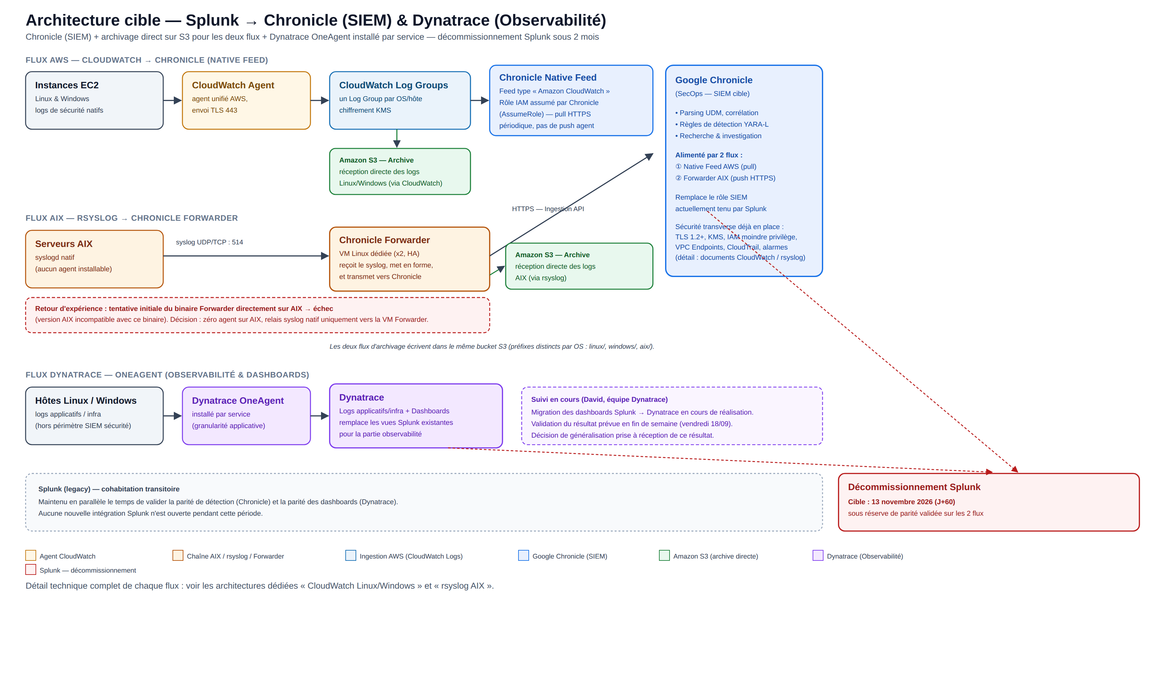
Architecture cible (vue d'ensemble)

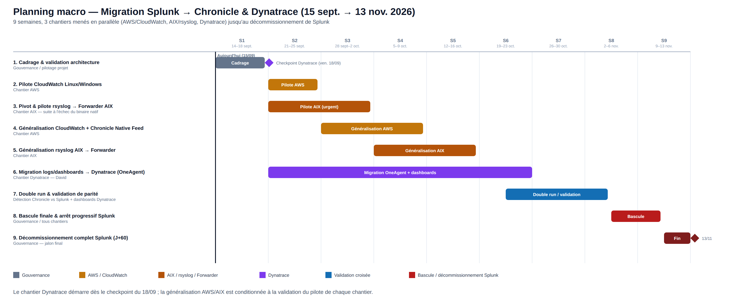
Planning macro (vue d'ensemble)

